Blad1
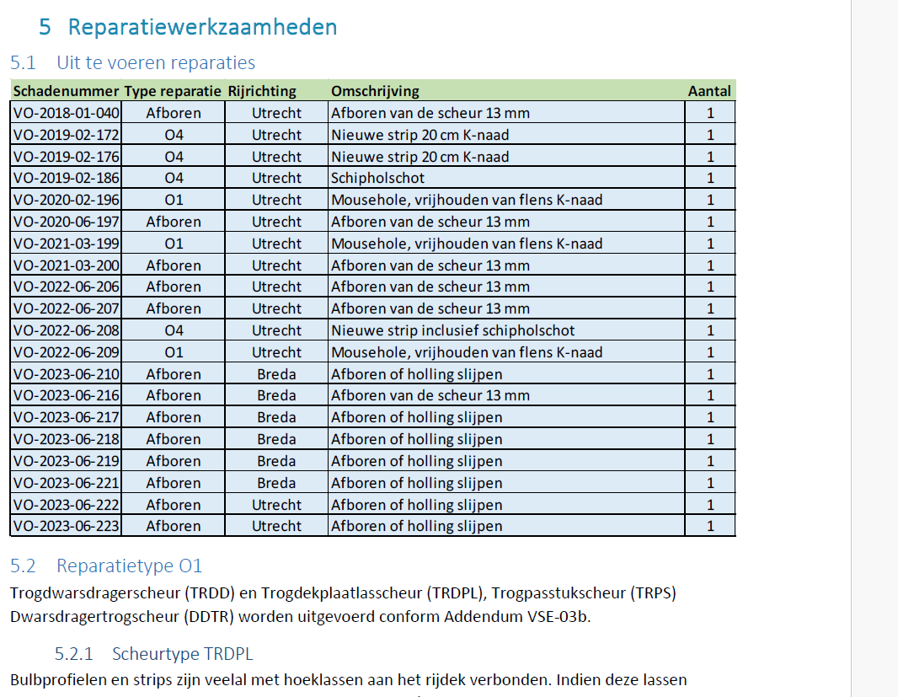
[OBJECT – CODE XX - NAAM [NAAM OBJECT XX]]
Datum:
Zaaknummer:
Bijlage:

Volg | Omschrijving | Eenheid | Indicatieve hoeveelheid | Prijs per eenheid | Totaal | Toelichting
nr. |  |  |  | in euro excl omzet-belast
 |  |  |  | ing
A Algemene kosten

A1. algemene Projectmanagement kosten (AK) | algemene projectmanagement kosten | Per brug | 30 |  |  | Alle projectmanagementkosten die gemaakt worden om de opdracht uit te voeren.

A2. Risico (R ) |  | Per brug | 30
A3. Winst (W) |  | Per brug | 30 |  | € 0

B Bereikbaarheidsvoorzieningen
B1 Bereikbaarheid vanaf de brug
B1.1 | Voorzieningen inspectiewagen | Per dag | 10 |  | € 0 | Kosten voor voorzieningen om werken vanuit inspectiewagens mogelijk te maken, zoals lasdekens, scheepvaartmaatregelen, aanpassing bordessen, inclusief: aanvoer, aanbrengen, gebruik, instandhouding, verwijderen en
 |  |  |  |  |  | afvoer
B1.2 | Steigerwerk, rolsteiger | Per dag | 20 |  | € 0 | Kosten voor de aanvoer, opbouw, gebruik, instandhouding en afvoer van rolsteigers
B1.3 | Steigerwerk, maatwerk | Per dag | 10 |  | € 0 | Kosten voor aanvoer, opbouw, gebruik en instandhouding, afvoer van steigerwerk op of aan de brug ten behoeve van de reparatiewerkzaamheden, inclusief engineering
B2 Bereikbaarheid vanaf onderliggend wegennet
B2.1a | Hoogwerker | Per dag | 10 |  | € 0 | Inclusief aan- en afvoer hoogwerker en inclusief voorzieningen als rijplaten. Type hoogwerker te bepalen door Opdrachtnemer
B2.1b | Hoogwerker | Per weekenddag | 5 |  | € 0 | Inclusief aan- en afvoer hoogwerker en inclusief voorzieningen als rijplaten. Type hoogwerker te bepalen door Opdrachtnemer
B2.2 | Kraan met manbak en machinist | Per inzet | 10 |  | € 0 | mobilisatie en demobilisatie
B2.2a | Kraan met manbak en machinist | Per dag | 10 |  | € 0 | inzet van het materieel (kraan met manbak en inclusief voorzieningen als rijplaten)
B2.2a-2 | Extra dienst machinist | Per inzet | 3 |  | € 0 | Inclusief reistijd,
B2.2b | Kraan met manbak en machinist | Per weekenddag | 10 |  | € 0 | inzet van het materieel (kraan met manbak en inclusief voorzieningen als rijplaten)
B2.2b-2 | Extra dienst machinist | Per inzet (weekenddag/nacht) | 3 |  | € 0 | Inclusief reistijd,
B3 Bereikbaarheid vanaf het water
B3.1 | Werkschip/ ponton met hoogwerker | Per inzet | 10 |  | € 0 | mobilisatie en demobilisatie
B3.1a | Werkschip/ ponton met hoogwerker | Per dag | 5 |  | € 0 | inzet van het materieel (werkschip en/of ponton), uitgangspunt inzet 8 uur per dag
B3.1a-2 | Extra dienst kapitein | Per inzet | 2 |  | € 0 | Inclusief reistijd,
B3.1b | Werkschip/ ponton met hoogwerker | Weekenddag/Nacht | 5 |  | € 0 | inzet van het materieel (werkschip en/of ponton), uitgangspunt inzet 8 uur per dag
B3.2a-2 | Extra dienst kapitein | Per inzet (weekenddag/nacht) | 2 |  | € 0 | Inclusief reistijd,
B3.2 | Scheepvaartbegeleiding | Per inzet | 10 |  | € 0 | mobilisatie en demobilisatie
B3.2a | Scheepvaartbegeleiding | Per dag | 5 |  | € 0 | Inclusief aan- en afvoer schip, inclusief bemanning, uitgangspunt inzet 8 uur per dag
6
B3.2.b | Scheepvaartbegeleiding | Weekenddag/Nacht | 5 |  | € 0 | Inclusief aan- en afvoer schip, inclusief bemanning, uitgangspunt inzet 8 uur per dag
6
B3.3a | Manwacht op wal | Per dag | 5 |  | € 0 | Inclusief reistijd, inzet 8 uur per dag
6
B3.3b | Manwacht op wal | Weekenddag/Nacht | 5 |  | € 0 | Inclusief reistijd, inzet 8 uur per dag
C Werkvoorbereiding en oplevering
C1 Onderzoek
C1.1 | Onderzoek zware metalen in conservering | Per brug | 30 |  | € 0 | Onderzoek exclusief inzet hoogwerkers, pontons of steigers
C2 Werkplannen en vergunningen
C2.1 | Brugspecifiek werkplan | Per brug | 30 |  | € 0 | Inclusief werkvoorbereiding
C2.2 | Vergunningen en afstemming | Per brug | 30 |  | € 0 | Verkrijgen benodigde vergunningen inclusief afstemming
C2.3 | Brugspecifiek V&G plan | Per brug | 30 |  | € 0 | Inclusief werkvoorbereiding
C3 Verkeersmaatregelen
C3.1 | Verkeersmaatregelen (rijstrook afsluiting) | Per inzet | 25 |  | € 0 | Kosten voor de aanvoer, opbouw, gebruik, instandhouding en afvoer van de verkeersmaatregelen en Verkrijgen benodigde vergunningen inclusief afstemming
C2.2 | Verkeersmaatregelen (rijbaan afsluiting) | Per inzet | 5 |  | € 0
C4 Opleverdocumentatie
C4.1 | Opleverdossier | Per brug | 30 |  | € 0 | Inclusief as-built gegevens en bijwerken inspectietool
C4.12 | Evaluatie | per uur | 30 |  | € 0 | Kosten voor het houden van een evaluatie van de werkzaamheden tussen RWS en de projectleider van de opdrachtnemer
D Reparatiewerkzaamheden
D1 kleine reparatie werkzaamheden
D1.1 | Lasploeg klein (bestaande uit 1 lasser, lasvoorman en ondersteunend personeel) | Per dag | 5 |  | € 0 | Inclusief reistijd, voorbereidende werkzaamheden, laswerk en de demobilisatie van het werk, uitgangspunt inzet 8 uur
D1.2 | Lasploeg klein (bestaande uit 1 lasser, lasvoorman en ondersteunend personeel) | weekenddag/ nacht | 5 |  | € 0 | Inclusief reistijd, voorbereidende werkzaamheden, laswerk en de demobilisatie van het werk, uitgangspunt inzet 8 uur
D2 Middelgrote reparatie werkzaamheden
D2.1 | Lasploeg Middel (bestaande uit 2 lassers, lasvoorman en ondersteunend personeel) | Per dag | 5 |  | € 0 | Inclusief reistijd, voorbereidende werkzaamheden, laswerk en de demobilisatie van het werk, uitgangspunt inzet 8 uur
D2.2 | Lasploeg Middel (bestaande uit 2 lassers, lasvoorman en ondersteunend personeel) | weekenddag/ nacht | 5 |  | € 0 | Inclusief reistijd, voorbereidende werkzaamheden, laswerk en de demobilisatie van het werk, uitgangspunt inzet 8 uur
D3 Grote reparatie werkzaamheden
D3.1 | Lasploeg groot (bestaande uit 3 lassers, lasvoorman en ondersteunend personeel) | Per dag | 10 |  | € 0 | Inclusief reistijd, voorbereidende werkzaamheden, laswerk en de demobilisatie van het werk, uitgangspunt inzet 8 uur
D3.2 | Lasploeg groot (bestaande uit 3 lassers, lasvoorman en ondersteunend personeel) | weekenddag/ nacht | 5 |  | € 0 | Inclusief reistijd, voorbereidende werkzaamheden, laswerk en de demobilisatie van het werk, uitgangspunt inzet 8 uur
D4 aanvullende voorzieningen
D4.1 | Aanvullende voorzieningen Lasploeg | Per dag | 20 |  | € 0 | Kosten voor aanvullende voorzieningen om werken in de betreffende brug
D4.2 | Aanvullende voorzieningen Lasploeg | weekenddag/ nacht | 10 |  | € 0 | Kosten voor aanvullende voorzieningen om werken in de betreffende brug
D5 Conservering
D4.1 | Aanvullende voorzieningen Lasploeg | Per inzet | 30 |  | € 0 | Kosten voor aanvullende voorzieningen om werken in de betreffende brug
Stelposten
Stelposten

 | Totaalbedrag (inschijvingssom)

Weekend 13 juni tm 16 juni 2025 | nieuwegein/breda | HRL2
Weekend 27 juni tm 30 juni 2025 | breda /nieuwegein | HRR2
Steiger(1 week)

